1.รวม
 | โครงการภายใต้เป้าหมายแผนแม่บทย่อย : 010501 กลไกการบริหารความมั่นคงมีประสิทธิภาพสูงขึ้น
กรุณา Log in เข้าระบบ eMENSCR ก่อนดำเนินการ Click ที่ link โครงการนั้น ๆ
หมายเหตุ : หากไม่ Login จะไม่สามารถดูรายละเอียดโครงการได้
โครงการที่ปรากฎเป็นโครงการที่ผ่านการอนุมัติจากผู้บริหาร (M7) ของหน่วยงานเท่านั้น (ข้อมูล ณ เดือนมีนาคม 2565)

รหัสโครงการ | ชื่อโครงการ | ชื่อโครงการ | ยุทธศาสตร์ชาติที่เกี่ยวข้องโดยตรง (ข้อความ) | ปีงบประมาณ | วันที่เริ่มต้นโครงการ | วันที่สิ้นสุดโครงการ | หน่วยงานระดับกองหรือเทียบเท่า | หน่วยงานระดับกรมหรือเทียบเท่า | หน่วยงานระดับกระทรวงหรือเทียบเท่า | ประเภทโครงการ | องค์ประกอบ | ปัจจัย
กห 0401-61-0001 | การบูรณาการฐานข้อมูลด้านความมั่นคง | การบูรณาการฐานข้อมูลด้านความมั่นคง | ด้านความมั่นคง | 2558 | กรกฎาคม 2558 | กันยายน 2563 | สถาบันความมั่นคงศึกษา | สำนักงานสภาความมั่นคงแห่งชาติ | สำนักนายกรัฐมนตรี |  | 010501V03 | 010501V03F02
กห 0217-61-0002 | จัดระบบมาตรฐานเฉพาะตำแหน่งของ สป. | จัดระบบมาตรฐานเฉพาะตำแหน่งของ สป. | ด้านความมั่นคง | 2561 | ตุลาคม 2560 | กันยายน 2564 | กรมเสมียนตรา | สำนักงานปลัดกระทรวงกลาโหม | กระทรวงกลาโหม |  | 010501V02 | 010501V02F02
กห 0201-61-0003 | โครงการสำรวจความสูงภูมิประเทศบริเวณลุ่มน้ำภาคกลางด้วยแสงเลเซอร์ (LiDAR) | โครงการสำรวจความสูงภูมิประเทศบริเวณลุ่มน้ำภาคกลางด้วยแสงเลเซอร์ (LiDAR) | ด้านความมั่นคง | 2561 | มิถุนายน 2561 | กันยายน 2564 | กรมแผนที่ทหาร | กองบัญชาการกองทัพไทย | กระทรวงกลาโหม |  | 010501V03 | 010501V03F02
ตช 0007.1-61-0160 | ระบบพัฒนาขีดความสามารถสารสนเทศด้านกำลังพล ทอ. | ระบบพัฒนาขีดความสามารถสารสนเทศด้านกำลังพล ทอ. | ด้านความมั่นคง | 2561 | มิถุนายน 2561 | มิถุนายน 2562 | กรมกำลังพลทหารอากาศ | กองทัพอากาศ | กระทรวงกลาโหม |  | 010501V03 | 010501V03F02
นร0802-61-0001 | การดำเนินการปรับโครงสร้างส่วนราชการของสำนักงานสภาความมั่นคงแห่งชาติ | การดำเนินการปรับโครงสร้างส่วนราชการของสำนักงานสภาความมั่นคงแห่งชาติ | ด้านความมั่นคง | 2561 | ตุลาคม 2560 | เมษายน 2562 | กลุ่มพัฒนาระบบบริหาร | สำนักงานสภาความมั่นคงแห่งชาติ | สำนักนายกรัฐมนตรี |  | 010501V03 | 010501V03F02
นร0802-61-0001 | ขับเคลื่อนนโยบายและแผนระดับชาติว่าด้วยความมั่นคงแห่งชาติ | ขับเคลื่อนนโยบายและแผนระดับชาติว่าด้วยความมั่นคงแห่งชาติ | ด้านความมั่นคง | 2561 | ตุลาคม 2560 | กันยายน 2565 | กองนโยบายและยุทธศาสตร์ความมั่นคง | สำนักงานสภาความมั่นคงแห่งชาติ | สำนักนายกรัฐมนตรี |  | 010501V02 | 010501V02F02
นร0802-61-0001 | โครงการก่อสร้างอาคารดูแลผู้ต้องกักหญิงและเด็ก พร้อมศูนย์ดูแลเด็ก | โครงการก่อสร้างอาคารดูแลผู้ต้องกักหญิงและเด็ก พร้อมศูนย์ดูแลเด็ก | ด้านความมั่นคง | 2561 | เมษายน 2561 | มิถุนายน 2562 | กองยุทธศาสตร์ สำนักงานยุทธศาสตร์ตำรวจ | สำนักงานตำรวจแห่งชาติ | หน่วยงานขึ้นตรงนายกรัฐมนตรี |  | 0 | 0F00
คค 0807-62-0001 | การพัฒนาและขับเคลื่อนการบริหารความมั่นคงและความปลอดภัยในภาคคมนาคม | การพัฒนาและขับเคลื่อนการบริหารความมั่นคงและความปลอดภัยในภาคคมนาคม | ด้านความมั่นคง | 2561 | ตุลาคม 2560 | กันยายน 2562 | สำนักแผนความปลอดภัย | สำนักงานนโยบายและแผนการขนส่งและจราจร | กระทรวงคมนาคม |  | 010501V04 | 010501V04F04
คค 0807-62-0003 | การพัฒนาและขับเคลื่อนการอนุญาตและการแก้ไขปัญหาจุดตัดทางรถไฟกับถนน | การพัฒนาและขับเคลื่อนการอนุญาตและการแก้ไขปัญหาจุดตัดทางรถไฟกับถนน | ด้านความมั่นคง | 2561 | ตุลาคม 2560 | กันยายน 2562 | สำนักแผนความปลอดภัย | สำนักงานนโยบายและแผนการขนส่งและจราจร | กระทรวงคมนาคม |  | 010501V04 | 010501V04F03
ตช 0007.1-62-0002 | การพัฒนาทักษะการปฏิบัติงานตามหน้าที่ของสำนักงานปลัดกระทรวงกลาโหม | การพัฒนาทักษะการปฏิบัติงานตามหน้าที่ของสำนักงานปลัดกระทรวงกลาโหม | ด้านความมั่นคง | 2562 | ตุลาคม 2561 | กันยายน 2562 | กรมเทคโนโลยีสารสนเทศและอวกาศกลาโหม | สำนักงานปลัดกระทรวงกลาโหม | กระทรวงกลาโหม |  | 010501V02 | 010501V02F01
ศธ02132-62-0001 | โครงการฐานข้อมูลภาพถ่ายทางอากาศประเทศไทย | โครงการฐานข้อมูลภาพถ่ายทางอากาศประเทศไทย | ด้านความมั่นคง | 2562 | กรกฎาคม 2562 | ตุลาคม 2566 | กรมแผนที่ทหาร | กองบัญชาการกองทัพไทย | กระทรวงกลาโหม |  | 010501V03 | 010501V03F02
ศธ053408-62-0003 | การพัฒนาระบบราชการ | การพัฒนาระบบราชการ | ด้านความมั่นคง | 2562 | ตุลาคม 2561 | กันยายน 2562 | กลุ่มพัฒนาระบบบริหาร (กพร. กอ.รมน.) | กองอำนวยการรักษาความมั่นคงภายในราชอาณาจักร (กอ.รมน.) | สำนักนายกรัฐมนตรี |  | 010501V01 | 010501V01F01
นร 5102-62-0002 | โครงการบริหารจัดการด้านการเรียนการสอนและพัฒนาทักษะการออกแบบ สำหรับนักศึกษาโปรแกรมวิชาเทคโนโลยีการออกแบบผลิตภัณฑ์ | โครงการบริหารจัดการด้านการเรียนการสอนและพัฒนาทักษะการออกแบบ สำหรับนักศึกษาโปรแกรมวิชาเทคโนโลยีการออกแบบผลิตภัณฑ์ | ด้านความมั่นคง | 2562 | ตุลาคม 2561 | กันยายน 2562 | คณะเทคโนโลยีอุตสาหกรรม | มหาวิทยาลัยราชภัฏกำแพงเพชร | กระทรวงการอุดมศึกษา วิทยาศาสตร์ วิจัยและนวัตกรรม |  | 010501V03 | 010501V03F02
นร 5102-62-0003 | โครงการเสริมสร้างภาพลักษณ์ของสาขาวิชาเทคโนโลยีพลังงาน | โครงการเสริมสร้างภาพลักษณ์ของสาขาวิชาเทคโนโลยีพลังงาน | ด้านความมั่นคง | 2562 | ตุลาคม 2561 | กันยายน 2562 | คณะเทคโนโลยีอุตสาหกรรม | มหาวิทยาลัยราชภัฏกำแพงเพชร | กระทรวงการอุดมศึกษา วิทยาศาสตร์ วิจัยและนวัตกรรม |  | 010501V02 | 010501V02F02
ศธ0296-62-0020 | โครงการพัฒนาสิ่งสนับสนุนการเรียนรู้ของสาขาวิชาเทคโนโลยีพลังงาน | โครงการพัฒนาสิ่งสนับสนุนการเรียนรู้ของสาขาวิชาเทคโนโลยีพลังงาน | ด้านความมั่นคง | 2562 | ตุลาคม 2561 | กันยายน 2562 | คณะเทคโนโลยีอุตสาหกรรม | มหาวิทยาลัยราชภัฏกำแพงเพชร | กระทรวงการอุดมศึกษา วิทยาศาสตร์ วิจัยและนวัตกรรม |  | 010501V02 | 010501V02F02
นร 5102-62-0004 | โครงการบริหารจัดการด้านการเรียนการสอนโปรแกรมวิชาเทคโนโลยีวิศวกรรมไฟฟ้า | โครงการบริหารจัดการด้านการเรียนการสอนโปรแกรมวิชาเทคโนโลยีวิศวกรรมไฟฟ้า | ด้านความมั่นคง | 2562 | ตุลาคม 2561 | กันยายน 2562 | คณะเทคโนโลยีอุตสาหกรรม | มหาวิทยาลัยราชภัฏกำแพงเพชร | กระทรวงการอุดมศึกษา วิทยาศาสตร์ วิจัยและนวัตกรรม |  | 010501V02 | 010501V02F02
นร 5102-62-0005 | โครงการแนะแนวการเข้าศึกษาต่อโปรแกรมวิชาเทคโนโลยีวิศวกรรมไฟฟ้า | โครงการแนะแนวการเข้าศึกษาต่อโปรแกรมวิชาเทคโนโลยีวิศวกรรมไฟฟ้า | ด้านความมั่นคง | 2562 | ตุลาคม 2561 | กันยายน 2562 | คณะเทคโนโลยีอุตสาหกรรม | มหาวิทยาลัยราชภัฏกำแพงเพชร | กระทรวงการอุดมศึกษา วิทยาศาสตร์ วิจัยและนวัตกรรม |  | 010501V02 | 010501V02F02
ศธ0280-62-0013 | โครงการทบทวนประเมินและจัดทำแผนพัฒนาคณะศิลปศาสตร์ประจำปี 2562 | โครงการทบทวนประเมินและจัดทำแผนพัฒนาคณะศิลปศาสตร์ประจำปี 2562 | ด้านความมั่นคง | 2562 | พฤศจิกายน 2561 | พฤศจิกายน 2561 | คณะศิลปศาสตร์ | มหาวิทยาลัยเทคโนโลยีราชมงคลสุวรรณภูมิ | กระทรวงการอุดมศึกษา วิทยาศาสตร์ วิจัยและนวัตกรรม |  | 010501V01 | 010501V01F01
ศธ 521054-62-0003 | โครงการทบทวนประเมินและจัดทำแผนพัฒนาคณะศิลปศาสตร์ ประจำปี 2563 | โครงการทบทวนประเมินและจัดทำแผนพัฒนาคณะศิลปศาสตร์ ประจำปี 2563 | ด้านความมั่นคง | 2562 | ธันวาคม 2562 | ธันวาคม 2562 | คณะศิลปศาสตร์ | มหาวิทยาลัยเทคโนโลยีราชมงคลสุวรรณภูมิ | กระทรวงการอุดมศึกษา วิทยาศาสตร์ วิจัยและนวัตกรรม |  | 010501V01 | 010501V01F01
ศธ 521017-62-0001 | โครงการฝึกอบรมระบบเทคโนโลยีสารสนเทศและการสื่อสาร กอ.รมน. ส่วนภูมิภาค (ระดับเจ้าหน้าที่) และการประชุมปฏิบัติการ | โครงการฝึกอบรมระบบเทคโนโลยีสารสนเทศและการสื่อสาร กอ.รมน. ส่วนภูมิภาค (ระดับเจ้าหน้าที่) และการประชุมปฏิบัติการ | ด้านความมั่นคง | 2562 | พฤษภาคม 2562 | มิถุนายน 2562 | ศูนย์ดิจิทัลเพื่อความมั่นคง กองอํานวยการรักษาความมั่นคงภายในราชอาณาจักร (ศดม.กอ.รมน.) | กองอำนวยการรักษาความมั่นคงภายในราชอาณาจักร (กอ.รมน.) | สำนักนายกรัฐมนตรี |  | 010501V01 | 010501V01F01
ศธ 521039-62-0001 | โรงเรียนภาษาอาเซียนชายแดนภาคใต้ | โรงเรียนภาษาอาเซียนชายแดนภาคใต้ | ด้านความมั่นคง | 2562 | ตุลาคม 2561 | กันยายน 2562 | ศูนย์ประสานงานและบริหารการศึกษาจังหวัดชายแดนภาคใต้ | สำนักงานปลัดกระทรวงศึกษาธิการ | กระทรวงศึกษาธิการ |  | 010501V04 | 010501V04F04
ศธ 521048-62-0001 | โครงการส่งเสริมและพัฒนาการเรียนรู้ระบบสองภาษา (ไทย - มลายูถิ่น) | โครงการส่งเสริมและพัฒนาการเรียนรู้ระบบสองภาษา (ไทย - มลายูถิ่น) | ด้านความมั่นคง | 2562 | ตุลาคม 2561 | กันยายน 2562 | ศูนย์ประสานงานและบริหารการศึกษาจังหวัดชายแดนภาคใต้ | สำนักงานปลัดกระทรวงศึกษาธิการ | กระทรวงศึกษาธิการ |  | 010501V04 | 010501V04F04
ศธ 5206-62-0004 | โครงการประสานแผนบูรณาการแผนพัฒนาการศึกษา/แผนปฏิบัติการตามนโยบายการพัฒนาการศึกษาในจังหวัดชายแดนภาคใต้เพื่อความมั่งคง (ร่วมกับ ศอ.บต. ,กอ.รมน. ,สมช. ,ผู้ประสานงานจังหวัด/อำเภอ) | โครงการประสานแผนบูรณาการแผนพัฒนาการศึกษา/แผนปฏิบัติการตามนโยบายการพัฒนาการศึกษาในจังหวัดชายแดนภาคใต้เพื่อความมั่งคง (ร่วมกับ ศอ.บต. ,กอ.รมน. ,สมช. ,ผู้ประสานงานจังหวัด/อำเภอ) | ด้านความมั่นคง | 2562 | ตุลาคม 2561 | กันยายน 2562 | ศูนย์ประสานงานและบริหารการศึกษาจังหวัดชายแดนภาคใต้ | สำนักงานปลัดกระทรวงศึกษาธิการ | กระทรวงศึกษาธิการ |  | 010501V03 | 010501V03F01
ศธ 5206-62-0006 | โครงการส่งเสริมการตีพิมพ์เผยแพร่ผลงานวิชาการและงานสร้างสรรค์ | โครงการส่งเสริมการตีพิมพ์เผยแพร่ผลงานวิชาการและงานสร้างสรรค์ | ด้านความมั่นคง | 2562 | ตุลาคม 2561 | กันยายน 2562 | สถาบันวิจัยและพัฒนา | มหาวิทยาลัยราชภัฏลำปาง | กระทรวงการอุดมศึกษา วิทยาศาสตร์ วิจัยและนวัตกรรม |  | 010501V02 | 010501V02F02
นร 5108-62-0001 | การให้ความรู้ในการปฏิบัติราชการแก่เจ้าหน้าที่ กอ.รมน. | การให้ความรู้ในการปฏิบัติราชการแก่เจ้าหน้าที่ กอ.รมน. | ด้านความมั่นคง | 2562 | ตุลาคม 2561 | กันยายน 2562 | สํานักจเร กองอํานวยการรักษาความมั่นคงภายในราชอาณาจักร (สํานักจเร กอ.รมน.) | กองอำนวยการรักษาความมั่นคงภายในราชอาณาจักร (กอ.รมน.) | สำนักนายกรัฐมนตรี |  | 010501V01 | 010501V01F01
ศธ 5206-62-0007 | การสัมมนาเชิงวิชาการในการปฏิบัติราชการ กอ.รมน. | การสัมมนาเชิงวิชาการในการปฏิบัติราชการ กอ.รมน. | ด้านความมั่นคง | 2562 | ตุลาคม 2561 | กันยายน 2562 | สํานักจเร กองอํานวยการรักษาความมั่นคงภายในราชอาณาจักร (สํานักจเร กอ.รมน.) | กองอำนวยการรักษาความมั่นคงภายในราชอาณาจักร (กอ.รมน.) | สำนักนายกรัฐมนตรี |  | 010501V01 | 010501V01F01
ศธ 5207-62-0001 | การจัดทำคู่มือแนะนำการปฏิบัติราชการ กอ.รมน. | การจัดทำคู่มือแนะนำการปฏิบัติราชการ กอ.รมน. | ด้านความมั่นคง | 2562 | ตุลาคม 2561 | กันยายน 2562 | สํานักจเร กองอํานวยการรักษาความมั่นคงภายในราชอาณาจักร (สํานักจเร กอ.รมน.) | กองอำนวยการรักษาความมั่นคงภายในราชอาณาจักร (กอ.รมน.) | สำนักนายกรัฐมนตรี |  | 010501V02 | 010501V02F03
...

2.Pivot VC
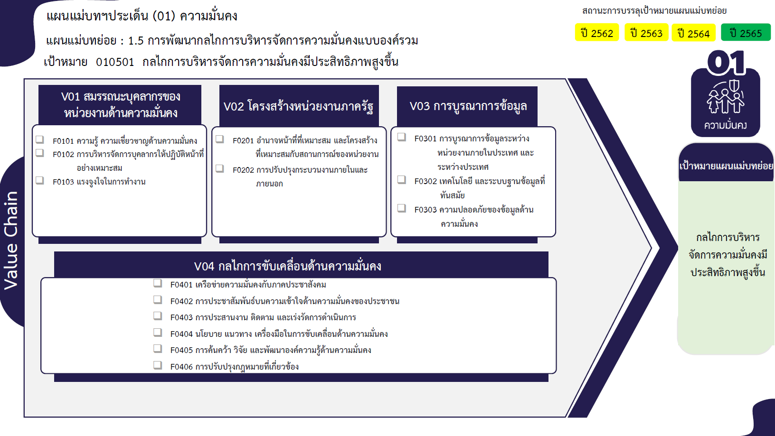
...
 | 2563 | 2564 | 2565 | 2566 | จำนวนโครงการทั้งหมด
 | 36 | 55 | 27 | 12 | 151
 | 26 | 26 | 15 | 2 | 81
 | 9 | 23 | 10 | 8 | 51
 | 1 | 6 | 2 | 2 | 19
 | 31 | 12 | 10 | 56 | 128
81 โครงการ
63 โครงการ
12 โครงการ
 |  | 1 | 1 |  | 4
 | 7 | 5 | 2 | 38 | 59
 | 23 | 6 | 7 | 18 | 64
51 โครงการ
 | 1 |  |  |  | 1
19 โครงการ
64 โครงการ
80 โครงการ
 | 17 | 17 | 16 | 39 | 97
 | 2 | 3 | 5 | 1 | 12
6 โครงการ
 | 15 | 12 | 10 | 36 | 80
รวม 151 โครงการ
รวม 127 โครงการ
 |  | 2 | 1 | 2 | 5
รวม 98 โครงการ
 | 40 | 43 | 34 | 5 | 129
1 | 11 | 24 | 18 | 2 | 56
 | 7 | 1 |  |  | 8
56 โครงการ
 | 11 | 18 | 16 | 2 | 48
8 โครงการ
4 | 4 |  |  | 1 | 10
48 โครงการ
 | 7 |  |  |  | 7
10 โครงการ
 | 2 |  |  |  | 3
7 โครงการ
 | 2 |  |  |  | 3
0 โครงการ
47 | 126 | 127 | 87 | 112 | 508

รวม 129 โครงการ
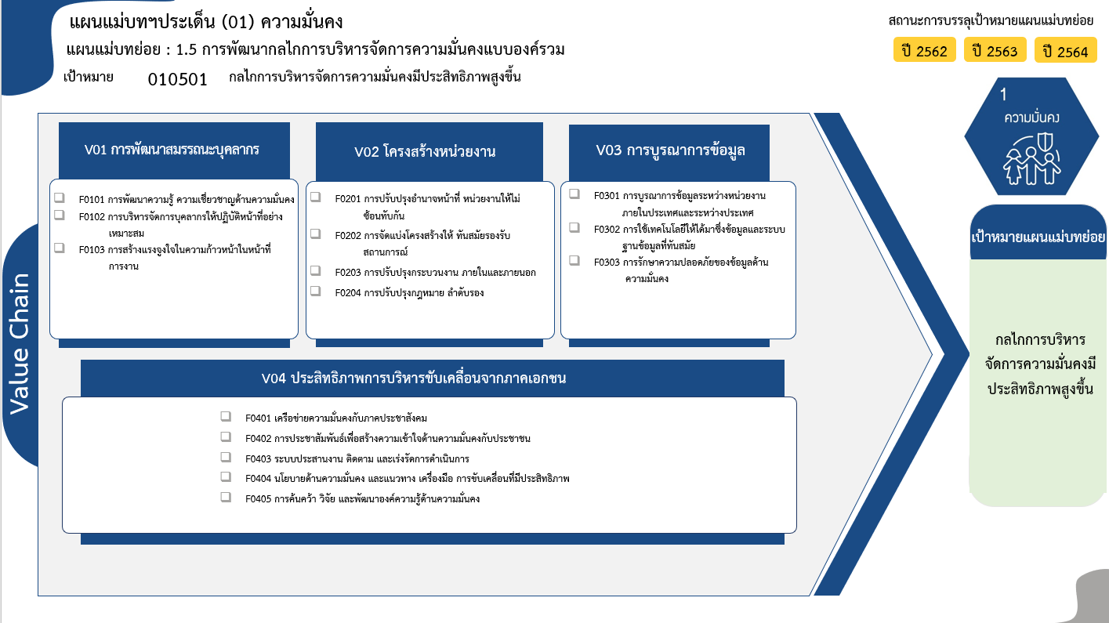
76 โครงการ
39 โครงการ
15 โครงการ
รวม 130 โครงการ
4 โครงการ
20 โครงการ
44 โครงการ
1 โครงการ
รวม 69 โครงการ
12/1* โครงการ
39 โครงการ
3 โครงการ
รวม 54/1* โครงการ
50 โครงการ
8 โครงการ
46 โครงการ
10/1* โครงการ
7 โครงการ
รวม 121 โครงการ
รวมทั้งสิ้น 374/4* โครงการ
...
 |  |  |  |  |  | หมายเหตุ: n* หมายถึง โครงการเพื่อขับเคลื่อนการบรรลุเป้าหมายตามยุทธศาสตร์ชาติ ประจำปีงบประมาณ พ.ศ. 2566

โครงการที่ไม่สอดคล้องกับองค์ประกอบและปัจจัยใดของเป้าหมายแผนแม่บทย่อย จำนวน 3 โครงการ

